NE
 |  | Telefone: 219 243 560, Telemóvel: 911 977 615, E-Mail: ENCOMENDAS@YESLDA.PT

PREENCHIMENTO OBRIGATÓRIO
TELEFONE: |  | ALUNO/ANO:
 |  | FORMA DE PAGAMENTO: MENCIONADA NA "CONFIRMAÇÃO DE ENCOMENDA", QUE ENVIAREMOS VIA E-MAIL

CROQUI | REF | ARTIGO | PREÇO | TAMANHOS
 |  |  |  | XS | S | M | L | XL | 2XL | Sub-Tot
FARDA NORMAL
 | 1726 | POLO CINTADO TASE ( VER TABELA MEDIDAS ANEXA) | 10.00 €
 |  | POLO CINTADO TAPS ( VER TABELA MEDIDAS ANEXA) | 10.00 €
 |  | POLO CINTADO TAIE ( VER TABELA MEDIDAS ANEXA) | 10.00 €
 | 1730 | POLO UNISEXO TASE ( VER TABELA MEDIDAS ANEXA) | 10.00 €
 |  | POLO UNISEXO TAPS ( VER TABELA MEDIDAS ANEXA) | 10.00 €
 |  | POLO UNISEXO TAIE ( VER TABELA MEDIDAS ANEXA) | 10.00 €
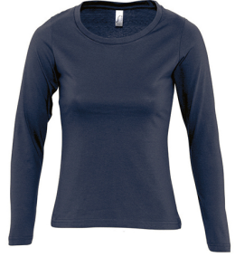 | 1847 | TSHIRT MANGA COMPRIDA INVERNO | 6.50 €
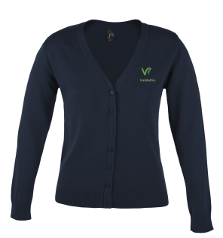 | 1728 | CASACO DE MALHA | 18.50 €
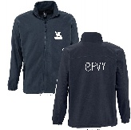 | 1725 | CASACO POLAR COM FECHO | 19.00 €
GINÁSTICA
 | 1487 | CORSÁRIOS | 8.00 €
 | 1488 | TSHIRT | 6.50 €
TOTAL: |  |  |  |  |  |  |  |  |  | 0.00 €
NOTA: |  | Preencher em cada quadrado o nº de unidades pretendidas

